Tutorial
Paso 2.
Paso 1.
Abre la hoja Inicio

Una vez abierta te aparecera una ventana...

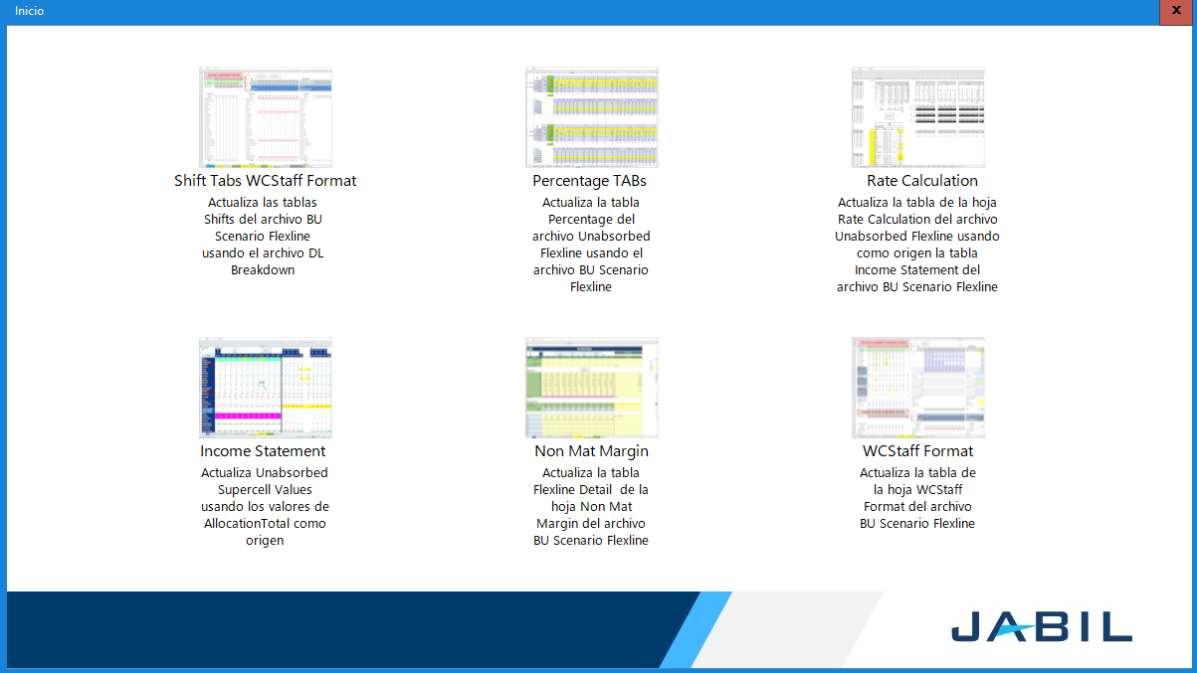

Paso 3.

Adentro de esta ventana estan las acciones disponibles, cada acción viene descrita en la parte de abajo de cada imagen.

Nota: Las imagenes están ligadas a la tabla que actualiza además viene una pequeña descripción.

TUTORIAL DE USO DEL INICIO
Paso 1. Presiona alguna de las opciones
Paso 2. Selecciona el archivo de donde vienen los datos

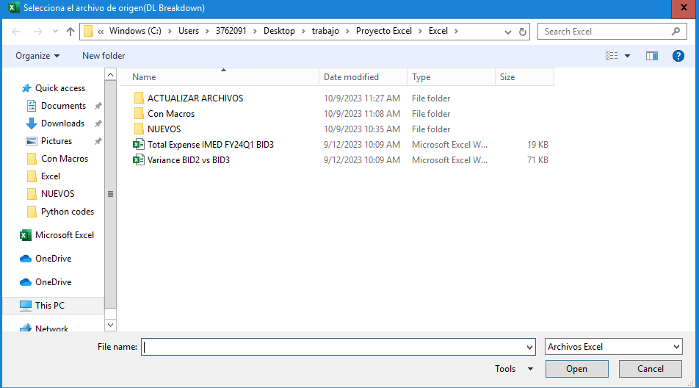

Nota: En los parentesis viene el archivo que tienes que abrir

Paso 3. Selecciona el archivo que se va a actualizar

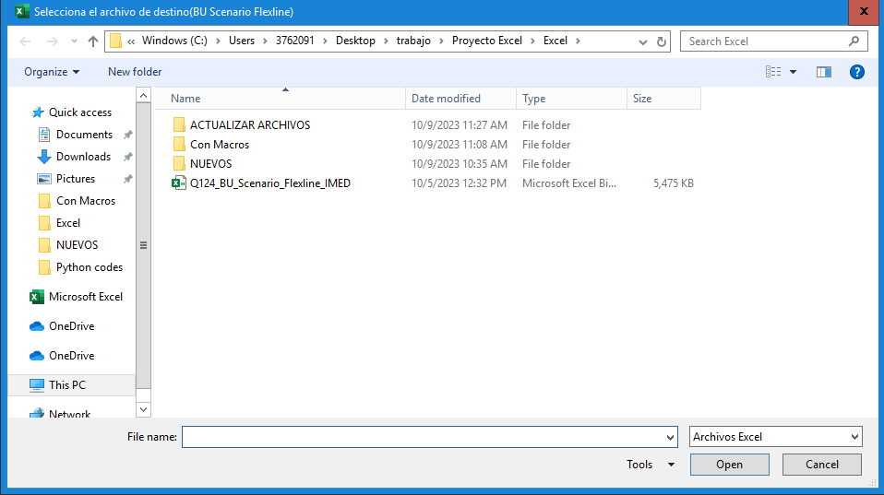

Nota: En los parentesis viene el archivo que tienes que abrir

hojaConfiguracion
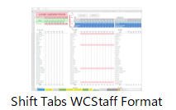
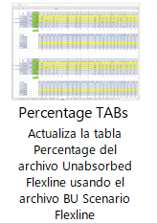
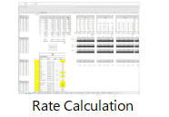

Rango Origen datos | $S$45:$AD$81
 | $S$45:$AD$81
 | $S$127:$AD$163
 | $S$168:$AD$204
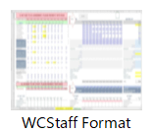
 | $S$209:$AD$245
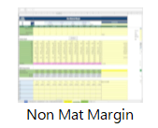
 | $S$250:$AD$286
 | $S$291:$AD$327
Rango Destino datos | $P$12:$R$20

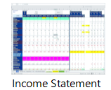
 |  | $S$45:$AD$81

